상품제안서
미니스 여행용 세면도구 썬크림 3종 (미니스6종+선크림+미용휴지) | 상품코드: F27237

 |  |  |  |  |  |  | 02-412-0044 | www.easy1.co.kr
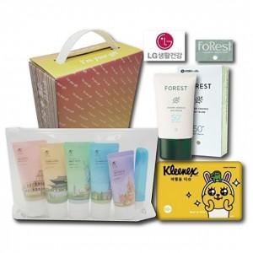

【상세/제작정보】 | 기본수량 미만 인쇄시 비용 추가. 스티커 제작및 부착 비용 별도 문의.

【인쇄/포장옵션】 | / 포장불가능

【공급단가】 | 수량 | 32~ | 96~ | 640~ | 1,000~ | 2,000~
*VAT별도 | 단가 | 14,760원 | 14,510원 | 14,140원 | 13,890원 | 13,530원

【상품 URL】 | https://dev.easy1.co.kr:443/src/goods_detail.php?gdno=27237

